Handleiding
Toelichting bij gebruik als terugvaloptie |  | Toelichting bij uitvoering controleprotocol
Het Excel-bestand is, naast controlemiddel voor de uitvoering van het controleprotocol (zie toelichting rechts), opgesteld om de telling op gemeente-niveau te ondersteunen wanneer uitslagprogrammatuur niet toegankelijk of niet toereikend is. Dit situatie is beschreven in het samenwerkingsprotocol. De Kiesraad heeft deze controlesheet opgesteld ten behoeve van het uitvoeren van het controleprotocol. Deze controlesheet dient dus in eerste instantie als een middel om de optellingen in de uitslagprogrammatuur te controleren. De resultaten van deze controlesheet mogen niet als basis dienen voor de optellingen voor het proces-verbaal, tenzij de Kiesraad expliciet heeft aangegeven dat er moet worden overgestapt op de terugvaloptie. In dat geval kan de Kiesraad besluiten dat deze controlesheet als terugvaloptie moet dienen. Het opgestelde samenwerkingsprotocol schrijft voor: "Is het noodzakelijk om het gebruik van de uitslag programmatuur langere tijd stop te zetten terwijl er op korte termijn geen oplossing is, dan moet de uitslag op een andere manier berekend worden. Bijvoorbeeld met behulp van een spreadsheet of via het handmatig optellen van de stemtotalen en het handmatig vaststellen van de uitslag. De Kiesraad heeft in dit soort gevallen altijd overleg met de partijen die betrokken zijn bij het samenwerkingsprotocol. Is het nodig om de uitslag op een andere manier te berekenen, dan geeft de Kiesraad instructies over het gebruik van deze terugvaloptie. De Kiesraad deelt de dag voor de dag van stemming informatie over de mogelijke terugvaloptie. Organiserende organen zijn niet verplicht om zich hierop voor te bereiden." Zie ook de onderstaande link: |  | Het Excel-bestand dient gebruikt te worden bij de uitvoering van het controleprotocol. Het controleprotocol schrijft voor: "Het gemeentelijk stembureau gebruikt uitslagprogrammatuur voor het optellen van de uitkomsten van alle stembureaus in de gemeente. Met dit protocol controleert het gemeentelijk stembureau deze optellingen. In Nederland hebben we namelijk het uitgangspunt dat het papieren proces bij verkiezingen leidend is. Door dit protocol is zeker dat de digitale bestanden en het papieren proces-verbaal hetzelfde zijn. Een gemeentelijk stembureau is verplicht dit protocol te volgen. Het gemeentelijk stembureau verantwoordt in het proces-verbaal dat het controleprotocol uitgevoerd is. De controle van de optellingen draagt bij aan de controleerbaarheid en transparantie van de verkiezing. De controle gaat via de optellingen van 3 willekeurige lijsten (steekproef). De optellingen van de totalen van de vastgestelde lijsttotalen per stembureau moeten hetzelfde zijn als het gemeentetotaal van die lijst zoals opgeteld door de uitslagprogrammatuur. De controle is hetzelfde voor gemeenten met centrale stemopneming en decentrale stemopneming. Alleen de processen-verbaal waar de definitieve lijsttotalen per stembureau in staan verschillen." Zie ook de onderstaande link:

Samenwerkingsprotocol |  | Controleprotocol GSB

Actielijst terugvaloptie invullen
1. Gemeentenaam invullen in de sheet en bestandnaam
2. Invullen van stembureaunamen en partijnamen (optioneel)
3. Aantallen stemmen invullen voor partijen per stembureau
4. Velden A, B, E, F, G invullen per stembureau (totalen D en H worden automatisch berekend) |  | Actielijst controleprotocol invullen
 |  | 1. Gemeentenaam invullen in de sheet en bestandnaam
Stap 1: Gemeentenaam Invullen |  | 2. Voer stap 1 en 2 uit van het controleprotocol
 |  | 3. Gebruik deze Excel-sheet voor invoeren lijsttotalen
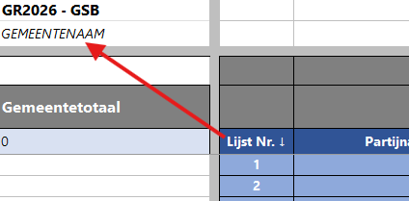
 |  | 4. Ga verder met het controleprotocol zoals beschreven

 |  | Stap 1: Gemeentenaam Invullen

Vul de naam van de gemeente in op de plek van "GEMEENTENAAM" (linksboven). Bij ingebruikname ook graag de naam van het Excel-bestand voorzien van de gemeentenaam middels format: Spreadsheet_ondersteuning_controleprotocol_terugvaloptie_GSB_GEMEENTENAAM_GR26, waarbij "GEMEENTENAAM" vervangen wordt.

 |  | Vul de naam van de gemeente in op de plek van "GEMEENTENAAM" (linksboven). Bij ingebruikname ook graag de naam van het Excel-bestand voorzien van de gemeentenaam middels format: Spreadsheet_ondersteuning_controleprotocol_terugvaloptie_GSB_GEMEENTENAAM_GR26, waarbij "GEMEENTENAAM" vervangen wordt.

Stap 2: Invullen van stembureaunamen en partijnamen (optioneel)

 |  | Stap 2: Voer stap 1 en 2 uit van het controleprotocol

 |  | Stap 1 en 2 in het controleprotocol zijn: "Loting van drie lijsten" en "Bereid de spreadsheet voor". De loting voert het GSB uit volgens protocol. De spreadsheet kan voorbereid worden door de namen in te vullen van de 3 lijsten die getrokken zijn (in het voorbeeld hierboven als "Lijst A", "Lijst B" en "Lijst C"). Ook kan je de namen en/of nummers van de stembureaus invullen.
Er is extra ruimte gemaakt om de stembureaunaam te noteren voor betere leesbaarheid. Vul de namen in, in de bijbehorende velden.

Stap 3: Aantallen stemmen invullen voor partijen per stembureau
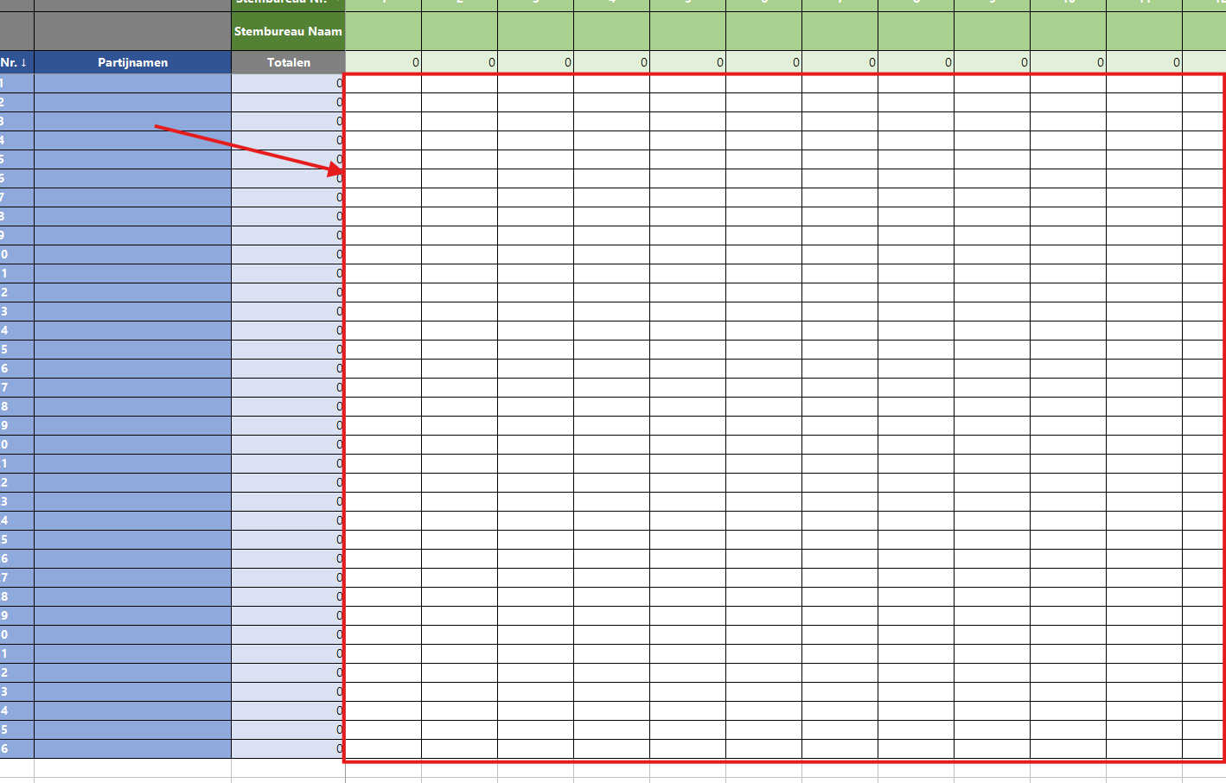

 |  | Stap 3: Gebruik deze Excel-sheet voor invoeren lijsttotalen

 |  | Voer per stembureau het totaal aantal uitgebrachte stemmen op de te controleren lijsten in op de spreadsheet. Deze neemt u over van het proces verbaal N 10-1 (DSO) of van het procesverbaal Na 31-2, Bijlage 1 (CSO). Je kunt direct starten met invoeren in de spreadsheet na de invoer van het betreffende stembureau in de uitslagprogrammatuur.

Vul het aantal stemmen per partij per stembureau in, in de witte velden. Bij het invoeren van getallen zullen de totalen per stembureau en totalen per lijst veranderen (lichtgroene rij en lichtblauwe kolom). De kolom met lijstnummers en rij met stembureaunummers zijn vastgezet, zodat deze altijd zichtbaar blijven als in het document gescrold wordt.
 |  | Stap 4: Ga verder met het controleprotocol zoals beschreven

 |  | De totalen in deze sheet worden automatisch berekend op basis van de invoer. Ga verder met de stappen uit het controleprotocol.

Stap 4: Vul de toegelaten kiezers en uitgebrachte stemtotalen in

Vul de velden A, B, E, F en G in voor ieder stembureau. De velden voor D en H worden hieruit automatisch berekend. Deze velden zijn hetzelfde als op het proces verbaal N 10-1 (DSO) of van het procesverbaal Na 31-2, Bijlage 1 (CSO).

Extra Uitleg 2: Stembureaus
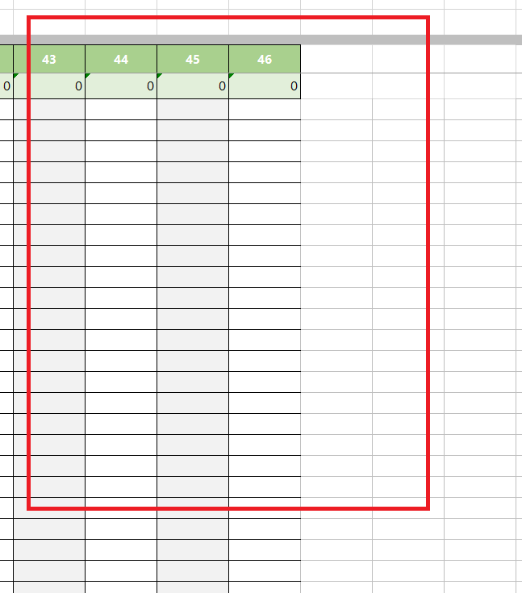
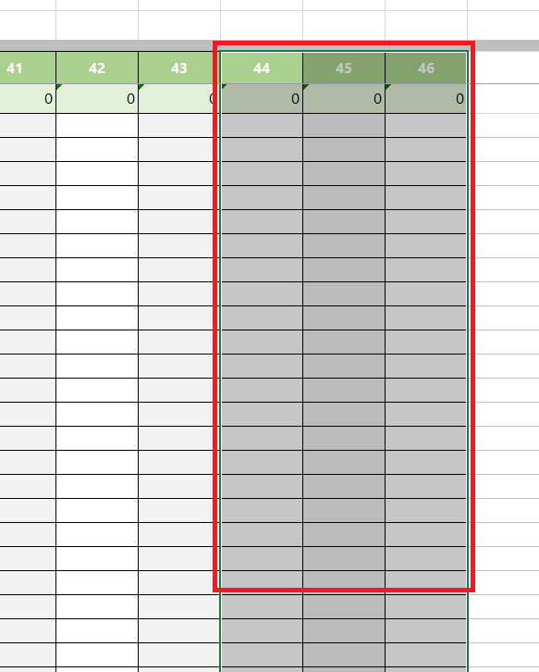
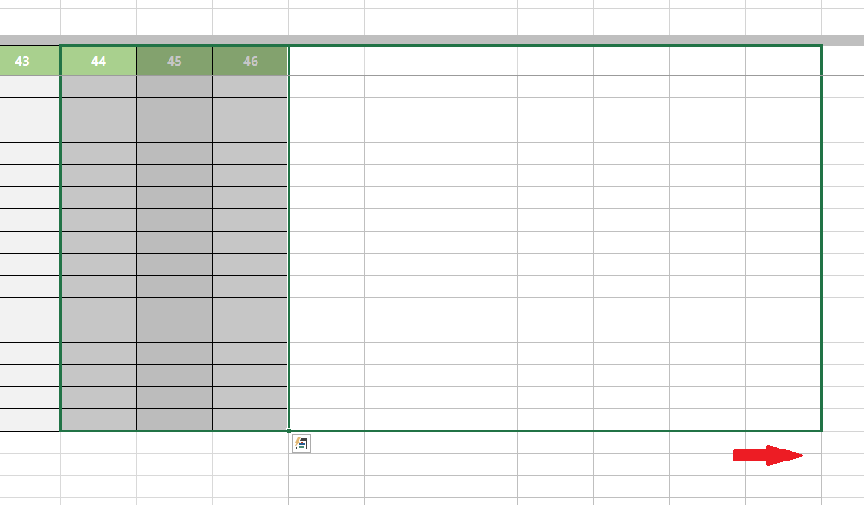
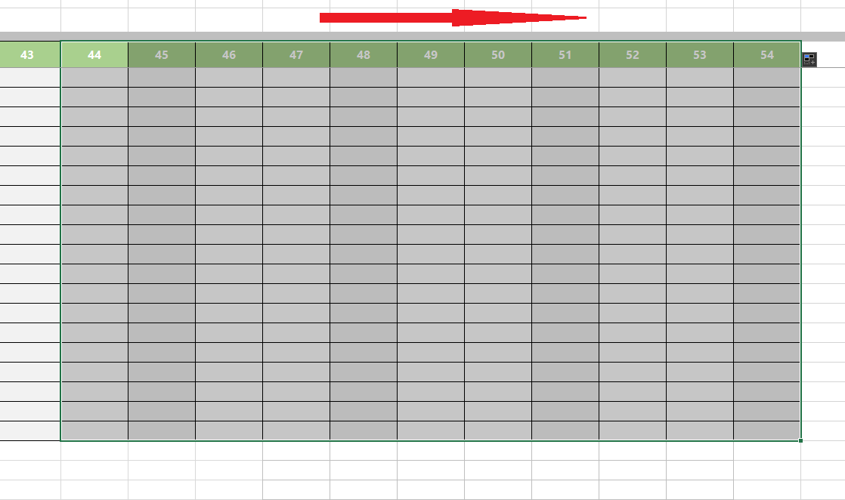

Het aantal stembureaus verschilt per gemeente. Momenteel zijn er 'velden' aangemaakt voor 50 stembureaus. Wanneer de gemeente meer dan 50 stembureaus telt dient men deze zelf toe te voegen door de velden uit te breiden. Zie rechts hiervan voor uitleg van uitbreiding van stembureaus: | 1) Selecteer de drie laatste kolommen, inclusief de rij met stembureaunummers en stembureau totalen helemaal tot onder (de laatste lijst). |  | 2) Scroll naar het onderste eind van de kolommen en vind het "kleine blokje" rechtsonder van de geselecteede kolommen. | 3) Klik op het "kleine blokje" en sleep het naar rechts, tot het aantal kolommen overeenkomt met het aantal stembureaus van de gemeente. | 4) Stop met slepen en laat de muisknop los: nu worden opeenvolgende lijstnummers automatisch gegenereerd en de velden met stembureau totalen. Herhaal dit voor meer stembureaus.

